상품제안서
모리타올 고급 스포츠 골프 타올 클리닝 세트 | 상품코드: F26143

 |  |  |  |  |  |  | 02-412-0044 | www.easy1.co.kr
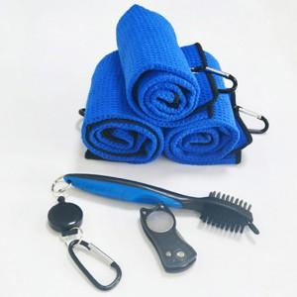

【상세/제작정보】

【인쇄/포장옵션】 | / 포장불가능

【공급단가】 | 수량 | 50~ | 100~ | 500~ | 1,000~ | 2,000~
*VAT별도 | 단가 | 22,870원 | 22,500원 | 21,960원 | 21,410원 | 21,040원

【상품 URL】 | https://dev.easy1.co.kr:443/src/goods_detail.php?gdno=26143

